상품제안서
키보드 메모패드 (주문제작형) | 상품코드: S05267

 |  |  |  |  |  |  | 02-713-8555 | www.synergygift.co.kr
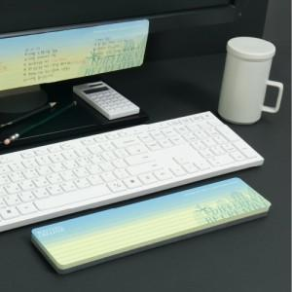

【상세/제작정보】 | 손쉽게 메모하고 스마트패드가 손목을 보호해주는 일석이조

【인쇄/포장옵션】 | 풀칼라 / OPP(비닐)

【공급단가】 | 수량 | 500~ | 1,000~ | 2,000~ | 3,000~ | 5,000~
*VAT별도 | 50매 | 2,700원 | 2,200원 | 2,030원 | 1,880원 | 1,850원
 | 100매 | 3,770원 | 3,170원 | 2,870원 | 2,720원 | 2,650원

【상품 URL】 | https://www.synergygift.co.kr:443/src/goods_detail.php?gdno=5669

